关系图
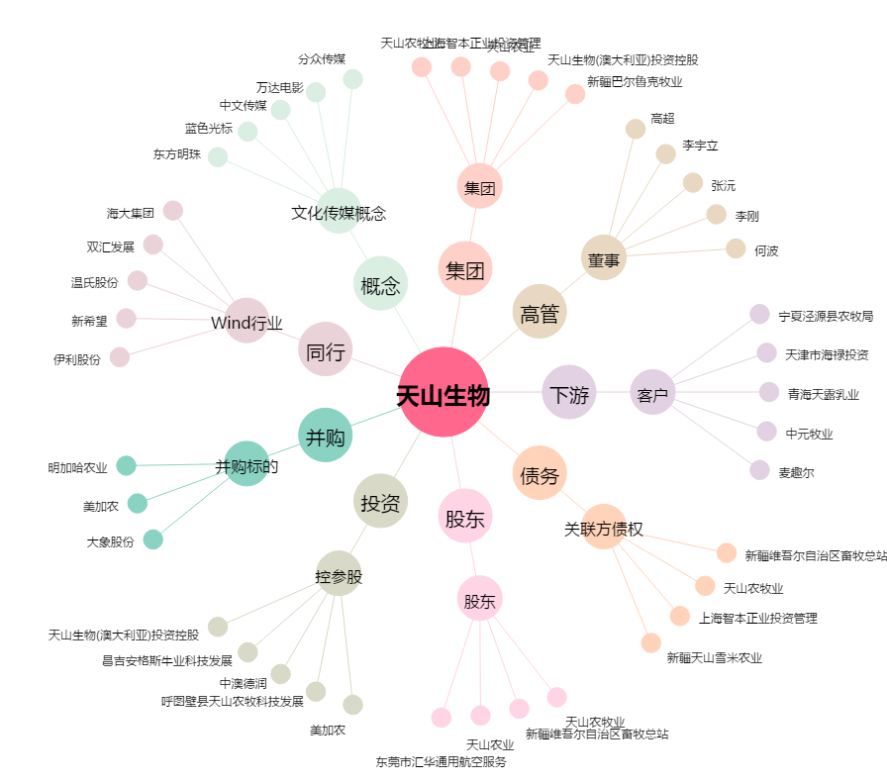
天山生物[300313.SZ] - 关系概览图

